概要図
１．処理概要

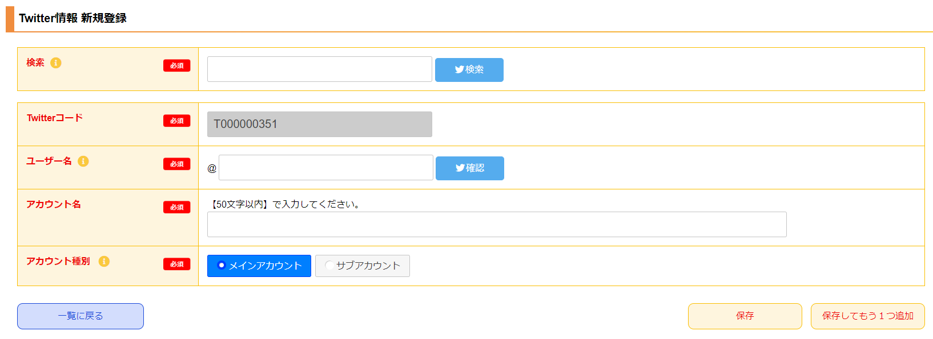
１
 | 初期表示
 |  | [1] | Twitterアカウント検索領域
 |  |  | 領域説明： | Twitterアカウントを検索する。

2
 |  |  | 要素名 |  | 説明
 |  |  | 検索入力欄 |  | 検索したいアカウント名、作品名などを入力する。
 |  |  | 検索ボタン |  | 検索入力値を元にTwitterアカウントを検索する。別タブ遷移。
 |  |  |  |  | 遷移先:https://twitter.com/search?q=検索入力値&f=user

 |  | [2] | Twitter情報 新規登録情報入力領域
 |  |  | 領域説明： | ツイッター基本マスタ新規登録に必要な情報を入力する。

3
 |  |  | 要素名 |  | 説明
 |  |  | Twitterコード |  | 「ツイッター基本マスタ.ツイッターコード」+1を自動発行する。
 |  |  | ユーザー名 |  | ユーザー名を15文字以内で入力する。半角英数、アンダーバーのみ許容。
 |  |  | 確認ボタン |  | ユーザー名入力値を元にTwitterアカウントページに別タブで遷移する。
 |  |  |  |  | 遷移先:https://twitter.com/ユーザー名
 |  |  | アカウント名 |  | アカウント名を50文字以内で入力する。
 |  |  | メインアカウント指定 |  | メインアカウントとして使用するか、サブアカウントそして使用するかを選択する。

 |  | [3] | ボタン表示領域
 |  |  | 領域説明： | Twitter基本情報一覧画面への遷移、ツイッター基本マスタへの登録を行う。

 |  |  | 要素名 |  | 説明
 |  |  | 一覧に戻るボタン |  | Twitter基本情報 一覧画面に遷移する。
 |  |  | 保存ボタン |  | 入力された情報をツイッター基本マスタに登録し、
 |  |  |  |  | Twitter基本情報 一覧画面に遷移する。
 |  |  | 保存してもう1つ追加ボタン |  | 入力された情報をツイッター基本マスタに登録し、
 |  |  |  |  | Twitter基本情報 新規登録画面に遷移する。

